Подарки -мех,игрушки
ПОДАРКИ в мягкой упаковке и игрушки на 2027 год - год Овцы |
Сайт www.podarki-elki.ru Почта podarki-elki@mail.ru Тел. +7 (495) 565-38-48 Наполнение в подарках – кондитерские изделия ведущих российских фабрик

!!! Обращаем ваше внимание, что в прайсах цены указаны с НДС 22% .
Артикул | Фото | Название | Размеры | Вес вложений в граммах | Состав ХИТ | Состав ЭЛИТ
226002/И0511-011 | 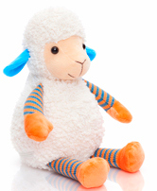 | Лучик | 25х14х14 | 400 | 1,119 ₽ | 1,361 ₽
226005/И0511-021 | 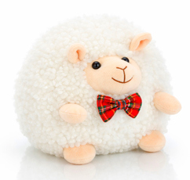 | Пухля | 15х17х15 | 400 | 1,088 ₽ | 1,317 ₽
226001/И0511-010 | 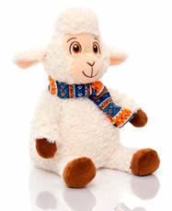 | Милаш | 26х14х14 | 500 | 1,287 ₽ | 1,590 ₽
226003/И0511-012 | 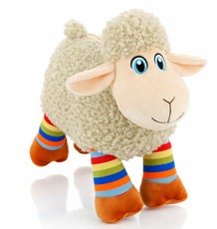 | Латте | 19х11х24 | 500 | 1,265 ₽ | 1,567 ₽
226004/И0511-013 | 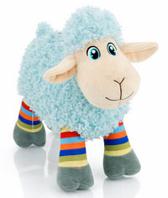 | Полосатик | 19х11х24 | 500 | 1,265 ₽ | 1,567 ₽
226006/И0511-014 | 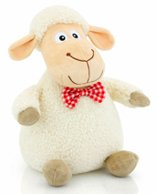 | Хрумчик | 25х15х15 | 500 | 1,220 ₽ | 1,520 ₽
226008/И0522-020 | 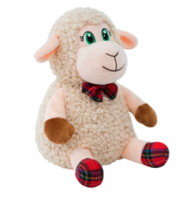 | Зефирка | 27х15х14 | 500 | 1,290 ₽ | 1,596 ₽
226007/И0522-011 | 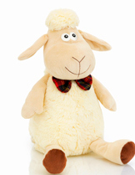 | Антошка | 27х14х14 | 700 | 1,369 ₽ | 1,747 ₽
226009/И0511-016 | 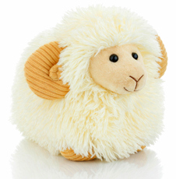 | Пломбир | 18х13х24 | 700 | 1,431 ₽ | 1,813 ₽
226010/И0511-017 | 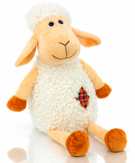 | Ерофей | 24х15х14 | 700 | 1,443 ₽ | 1,825 ₽
226011/И0511-018 | 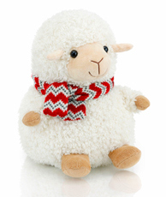 | Проша | 24х19х17 | 700 | 1,431 ₽ | 1,813 ₽
226012/И0511-054 | 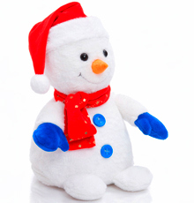 | Снеговик Алекс | 28х16х16 | 700 | 1,470 ₽ | 1,854 ₽
226013/И0511-055 | 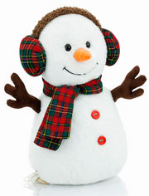 | Снеговик Бит | 28х16х14 | 700 | 1,543 ₽ | 1,932 ₽
226014/И0511-052 | 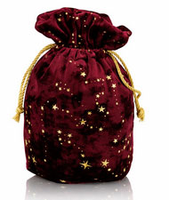 | Звездный бордовый | 26х18 | 700 | 961 ₽ | 1,315 ₽
226015/И0511-019 | 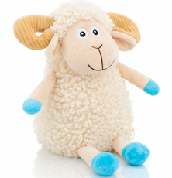 | Скай | 24х16х15 | 700 | 1,415 ₽ | 1,796 ₽
226016/И0522-001 | 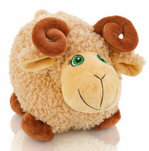 | Колокольчик | 18х28х16 | 700 | 1,315 ₽ | 1,690 ₽
226017/И0511-022 | 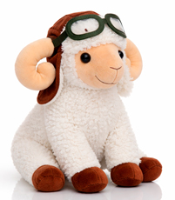 | Пилот | 27х22х13 | 700 | 1,584 ₽ | 1,974 ₽
226018/И0511-023 | 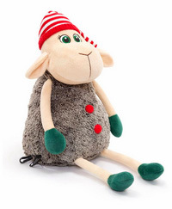 | Крендель | 25х15х15 | 700 | 1,394 ₽ | 1,773 ₽
226019/И0511-025 | 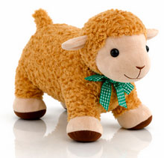 | Бараш | 27х14х30 | 700 | 1,535 ₽ | 1,922 ₽
226020/И0511-076 | 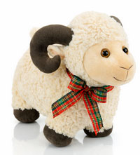 | Бараш-кудряш | 22х14х28 | 700 | 1,584 ₽ | 1,974 ₽
226021/И0522-008 | 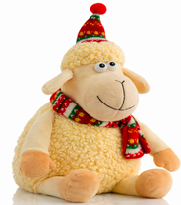 | Озорник | 27х18х15 | 800 | 1,523 ₽ | 1,909 ₽
226023/И0522-016 | 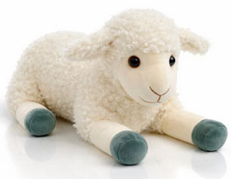 | Ягненок | 15х19х38 | 800 | 1,758 ₽ | 2,157 ₽
226024/И0522-018 | 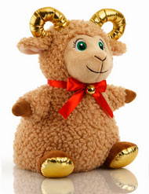 | Злата | 30х17х15 | 800 | 1,562 ₽ | 1,950 ₽
226025/И0522-028 | 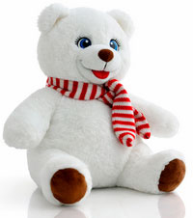 | Леденец | 30х16х15 | 800 | 1,627 ₽ | 2,018 ₽
226026/И0522-030 | 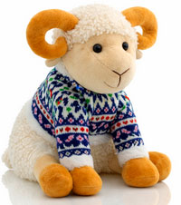 | Финик | 28х17х23 | 800 | 1,682 ₽ | 2,076 ₽
226027/И0511-024 | 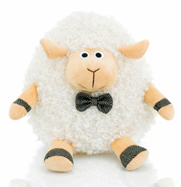 | Барашек Пушок | 16х16х19 | 800 | 1,489 ₽ | 1,872 ₽
226028/И0511-026 | 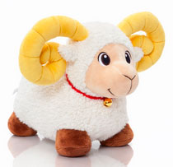 | Непоседа | 29х15х22 | 800 | 1,689 ₽ | 2,084 ₽
226029/И0522-005 | 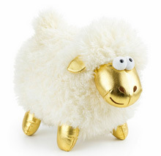 | Пуфик | 22х12х27 | 800 | 1,486 ₽ | 1,869 ₽
226030/И0511-056 | 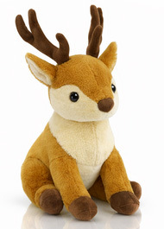 | Олень Норд | 40х17х20 | 800 | 1,766 ₽ | 2,166 ₽
226031/И0511-057 | 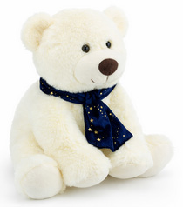 | Медведь Ванилька |  | 800 | 1,820 ₽ | 2,222 ₽
226032/И0522-019 | 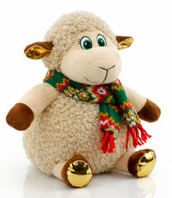 | Капучинка | 27х18х16 | 800 | 1,568 ₽ | 1,956 ₽
226033/И0511-027 | 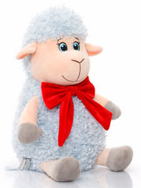 | Василиса | 21х17х15 | 800 | 1,610 ₽ | 2,000 ₽
226034/И0511-028 | 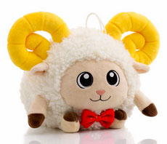 | Бараныч | 18х19х16 | 800 | 1,467 ₽ | 1,849 ₽
226035/И0511-077 | 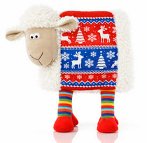 | Подушка Полярная | 30х27х2 | 800 | 1,651 ₽ | 2,044 ₽
226036/И0511-034 | 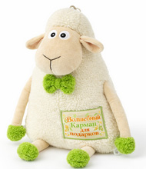 | Подушка волшебная | 36х24х4 | 800 | 1,557 ₽ | 1,944 ₽
226037/И0511-047 | 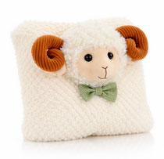 | Подушка Соня | 25х28х2 | 800 | 1,460 ₽ | 1,842 ₽
226038/10816 | 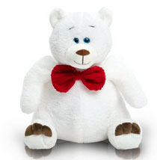 | Медведь Веня | 27х26 | 800 | 1,634 ₽ | 2,026 ₽
226039/10610 | 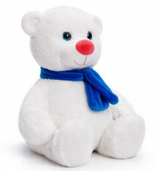 | Мишка Белоснежный | 30х20х17 | 900 | 1,525 ₽ | 1,971 ₽
226040/И0522-002 | 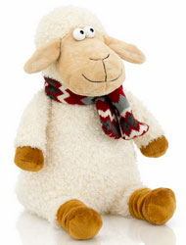 | Еремка | 28х17х13 | 900 | 1,569 ₽ | 2,018 ₽
226041/И0522-006 | 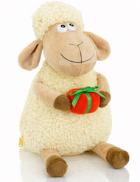 | Сюрприз | 28х16х14 | 900 | 1,493 ₽ | 1,937 ₽
226042/И0511-053 | 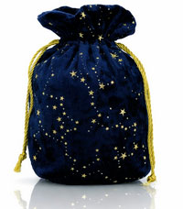 | Звездный синий | 28х16х14 | 900 | 1,152 ₽ | 1,577 ₽
226043/И0522-033 | 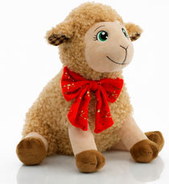 | Бимбо | 29х28х13 | 900 | 1,704 ₽ | 2,161 ₽
226044/И0511-058 | 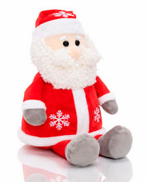 | Мороз Василич | 30х18х16 | 900 | 1,828 ₽ | 2,292 ₽
226045/240560 | 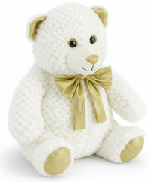 | Медведь Пломбир | 33х23х24 | 900 | 1,855 ₽ | 2,321 ₽
226046/И0511-029 | 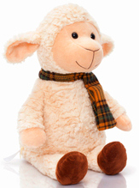 | Барашек Яша | 31х17х15 | 1000 | 1,779 ₽ | 2,303 ₽
226047/И0511-030 | 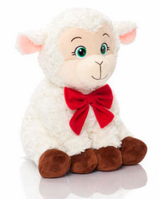 | Плюшик | 29х15х16 | 1000 | 1,896 ₽ | 2,426 ₽
226048/И0522-023 | 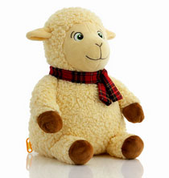 | Добрыня | 30х18х15 | 1000 | 1,608 ₽ | 2,122 ₽
226049/И0511-031 | 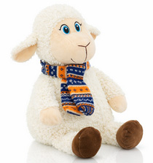 | Барашек в шарфике | 30х17х15 | 1000 | 1,807 ₽ | 2,332 ₽
226050/И0511-032 | 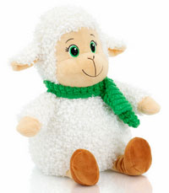 | Баранчик Лакомка | 31х18х15 | 1000 | 1,823 ₽ | 2,349 ₽
226051/И0511-033 | 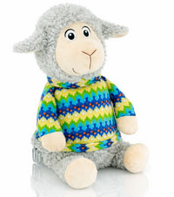 | Серж | 32х17х16 | 1000 | 1,887 ₽ | 2,417 ₽
226052/И0522-036 |  | Карамелька | 32х19х17 | 1000 | 1,738 ₽ | 2,259 ₽
226053/И0511-037 |  | Барашек Бубенчик | 25х15х24 | 1000 | 1,902 ₽ | 2,433 ₽
226054/И0511-061 |  | Император леса | 40х17х35 | 1000 | 1,979 ₽ | 2,515 ₽
226055/И0522-007 |  | Барашек Фил | 35х16х23 | 1000 | 1,903 ₽ | 2,434 ₽
226056/И0522-010 |  | Матвей | 28х17х17 | 1000 | 1,755 ₽ | 2,277 ₽
226057/И0522-012 |  | Мишутка | 33х20х17 | 1000 | 1,869 ₽ | 2,398 ₽
226058/И0522-022 |  | Зеленоглазик | 30х18х15 | 1000 | 1,603 ₽ | 2,116 ₽
226059/И0511-038 |  | Маффин | 24х14х30 | 1000 | 1,882 ₽ | 2,411 ₽
226060/И0522-014 |  | Ефимка | 30х19х15 | 1000 | 1,755 ₽ | 2,277 ₽
226061/И0522-003 |  | Рюша | 28х18х14 | 1000 | 1,722 ₽ | 2,242 ₽
226062/И0511-040 |  | Жак | 28х18х16 | 1000 | 1,833 ₽ | 2,359 ₽
226063/И0511-041 |  | Снежинкин | 29х19х16 | 1000 | 1,856 ₽ | 2,384 ₽
226064/И0522-015 |  | Медвежонок Лапка | 28х16х22 | 1000 | 1,777 ₽ | 2,300 ₽
226065/И0522-021 |  | Звездочка | 14х35х33 | 1000 | 1,808 ₽ | 2,334 ₽
226066/И0511-042 |  | Звездочет | 30х18х18 | 1000 | 1,880 ₽ | 2,410 ₽
226067/И0511-043 |  | Барон в шубке | 32х18х16 | 1000 | 1,942 ₽ | 2,475 ₽
226068/11146 |  | Снеговик Морозик | 31х18х18 | 1000 | 1,800 ₽ | 2,325 ₽
226069/И0522-035 |  | Шоколадка | 30х19х16 | 1000 | 1,825 ₽ | 2,352 ₽
226070/И0511-046 |  | Елкин | 33х18х16 | 1000 | 1,961 ₽ | 2,495 ₽
226071/И0522-024 |  | Анфиса | 32х19х16 | 1000 | 1,825 ₽ | 2,352 ₽
226072/И0511-059 |  | Снеговик Ушаныч | 30х17х17 | 1000 | 1,887 ₽ | 2,417 ₽
226073/И0522-026 |  | Снеговик Емеля | 30х19х17 | 1000 | 1,771 ₽ | 2,294 ₽
226074/И0522-027 |  | Круассанчик | 29х20х16 | 1000 | 1,814 ₽ | 2,340 ₽
226075/И0522-004 |  | Рюкзак Кучеряш | 33х18х23 | 1000 | 1,871 ₽ | 2,401 ₽
226076/И0522-013 |  | Петруша | 30х20х19 | 1000 | 1,771 ₽ | 2,294 ₽
226077/10817 |  | Снеговик Холодок | 32х30 | 1000 | 1,869 ₽ | 2,398 ₽
226078/И0511-044 |  | Рюкзак Баранофф | 35х20х17 | 1000 | 2,123 ₽ | 2,667 ₽
226079/И0511-075 |  | Рюкзак Ирис | 20х20х10 | 1000 | 1,838 ₽ | 2,366 ₽
226080/И0511-078 |  | Рюкзак Феликс | 30х21х10 | 1000 | 1,795 ₽ | 2,320 ₽
226081/И0522-029 |  | Рюкзак Бяша | 10х28х28 | 1000 | 1,663 ₽ | 2,180 ₽
226082/И0511-036 |  | Митя | 28х18х16 | 1200 | 2,027 ₽ | 2,666 ₽
226083/И0522-031 |  | Стиляга | 30х19х16 | 1200 | 2,017 ₽ | 2,655 ₽
226084/И0522-032 |  | Пуговка | 28х19х17 | 1200 | 1,976 ₽ | 2,612 ₽
226085/И0522-034 |  | Крепыш | 29х19х16 | 1200 | 1,976 ₽ | 2,612 ₽
226086/И0511-045 |  | Пан Баран | 31х18х18 | 1200 | 2,038 ₽ | 2,678 ₽
226087/И0511-060 |  | Снеговик Льдинка | 27х19х17 | 1200 | 2,038 ₽ | 2,678 ₽
226088/И0511-050 |  | Капитан Баран | 32х20х16 | 1500 | 2,465 ₽ | 2,894 ₽
* Цены действительны до 10 октября 2026 года ** В прайсе указаны цены за составы кондитерских наборов Хит и Элит. Составы кондитерских изделий, запрашивайте у Вашего менеджера. ***НДС 22 % включен в стоимость подарка. ****Стоимость доставки уточняйте у менеджера

